Sayfa1
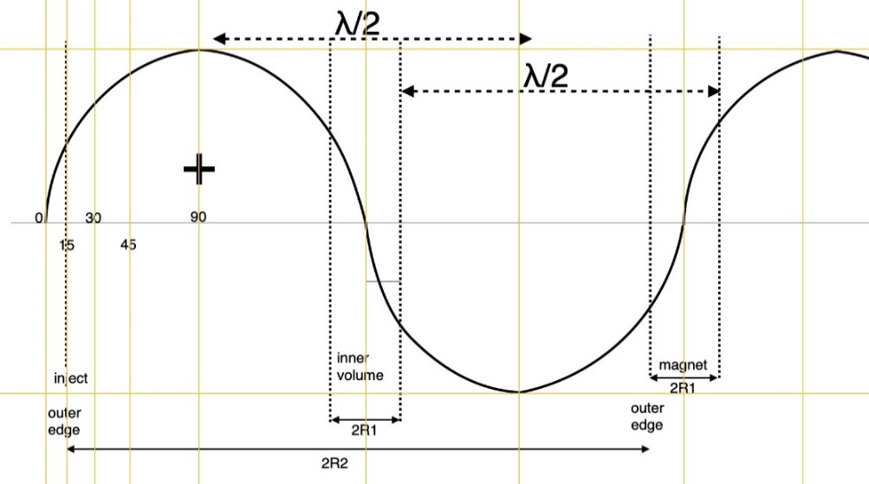
RHODOTRON KAHVELab 2020
 | Tasarım Parametreleri |  |  |  | Girdi Değişkenleri | Magnetler
 | fişletme (MHz) | T (ns) | λ (m) |  | Sonuç Çıktıları | n | Magnet No | γ | β | Egiriş |  | Ekazanç | Ekin | Etop | B (T) | B (Gs)
 | 107.5 | 9.3023255814 | 2.7887670512 |  | Sabitler | 1 | 1 | 2.104698869 | 0.87991704129 | 0.04 |  | 0.5244999578 | 0.5644999578 | 1.0754989039 | 0.012597557158 | 125.97557158
 |  |  |  |  |  | 2 | 2 | 3.13111969 | 0.94762855855 | 0.5644999578 |  | 0.5244999578 | 1.0889999156 | 1.5999988617 | 0.020183312798 | 201.83312798
 | RFtoplam güç (kW) [Pt] | RFduvar gücü (kW) [Pdu] | RFdemet gücü (kW) [Pde] |  |  | 3 | 3 | 4.157540511 | 0.97064249271 | 1.0889999156 |  | 0.5244999578 | 1.6134998734 | 2.1244988195 | 0.02745051083 | 274.5051083
 | 39.186999747 | 36 | 3.1869997468 |  |  | 4 | 4 | 5.1839613321 | 0.98121789557 | 1.6134998734 |  | 0.5244999578 | 2.1379998312 | 2.6489987773 | 0.034600458585 | 346.00458585
 |  |  |  |  |  | 5 | 5 | 6.2103821531 | 0.98695103141 | 2.1379998312 |  | 0.5244999578 | 2.662499789 | 3.1734987351 | 0.041693520886 | 416.93520886
 | R1 (m) | R2 (m) | φdış (m) | Çevredış (m) |  | 6 | 6 | 7.2368029741 | 0.99040677433 | 2.662499789 |  | 0.5244999578 | 3.1869997468 | 3.6979986929 | 0.048754532032 | 487.54532032
 | 0.18824177595 | 0.75296710381 | 1.5059342076 | 4.7310318435 |  | 7 | 7 | 8.2632237952 | 0.99265029544 | 3.1869997468 |  | 0.5244999578 | 3.7114997046 | 4.2224986507 | 0.055795661691 | 557.95661691
 | L (m) | d (m) | dL (m) | Gun+Exit Space(m) | phase lag (rad) | 8 | 8 | 9.2896446162 | 0.99418920654 | 3.7114997046 |  | 0.5244999578 | 4.2359996624 | 4.7469986085 | 0.062823595039 | 628.23595039
 | 0.13220643182 | 0.05 | 0.18220643182 | 0.5 | 0.2617993878 | 9 | 9 | 10.316065437 | 0.99529059905 | 4.2359996624 |  | 0.5244999578 | 4.7604996202 | 5.2714985663 | 0.069842315854 | 698.42315854
 |  |  |  |  |  | 10 | 10 | 11.342486258 | 0.9961059647 | 4.7604996202 |  | 0.5244999578 | 5.284999578 | 5.7959985241 | 0.076854348181 | 768.54348181
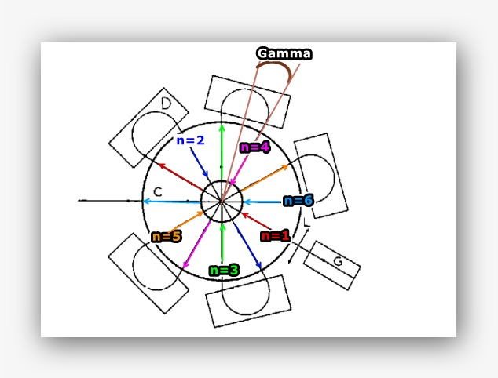
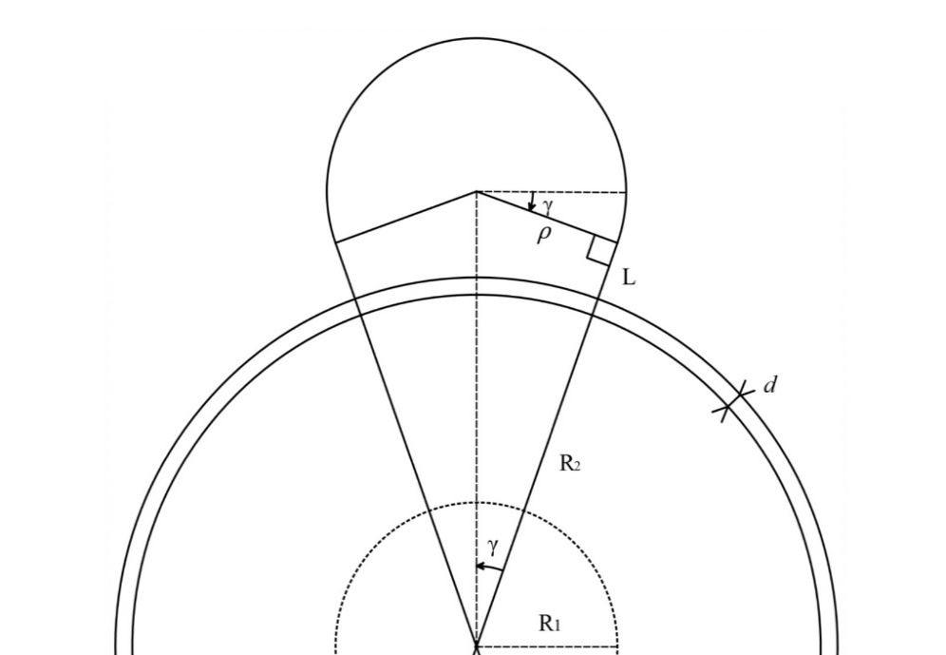
 | Magnet | ngeçiş | ρ (m) | Çevre/magnet (m) | γ (rad) | Formulasyon
 | 5 | 6 | 0.25057899366 | 0.78850530725 | 0.2617993878 | i) | λ=c/f |  |  | xv) | ρ=(R2+d+L)*tan(γ)
 |  |  |  |  |  | ii) | T=1/f |  |  | xvi) | B=(m_e¯*γ_e¯*β_e¯*c)/(q_e¯*ρ)
 | Egiriş (MeV) | ΔEgeçiş (MeV) | ∑Egeçiş (MeV) | Eçıkış (MeV) | Emax (MV/m) | iii) | R2=0.27*λ |  |  | xvii) | Pdu=V^2/Zsp
 | 0.04 | 0.5244999578 | 3.1469997468 | 3.1869997468 | 0.96153348566 | iv) | R1=R2/4 |  |  | xviii) | ɸdış=2*R2
 |  |  |  |  |  | v) | Zsp=4.9*λ^(½) |  |  | xix) | Çevredış=2*Π*R2
 | Zse (MΩ) | Zsp (MΩ) | V (kV) | Idemet (mA) | Emax (MV/m) | vi) | Zse=5.77*λ^(½)
 | 9.6356703222 | 8.1903197738 | 543.00231294 | 1 | 2.0807993871 | vii) | ΔEgeçiş=(Zsp^(½))*(RFduvar gücü)*cos(phase lag)
 |  |  |  |  |  | viii) | γ_e¯=Eçıkış/e¯kütle
 | e¯ kütle (MeV/c²) | e¯ kütle (kg) [m_e¯] | e¯ yük (C) [q_e¯] | c (m/s) | Emax(ellipse) (MV/m) | ix) | β_e¯=(1−(1/γ^2) )^(½)
 | 0.5109989461 | 9.10938356E-31 | 1.60217662E-19 | 299792458 | 0.97886699177 | x) | Lmagnet=(Π+2γ)*ρ
 |  |  |  |  |  | xi) | ρ=λ/((2/tan(γ))+Π+2*γ)
 | γ_e¯ | β_e¯ |  |  | Dairesellikten kayıklık(m) | xii) | dL=d+L
 | 7.2368029741 | 0.99040677433 | 524.70848043 |  | 0.01 | xiii) | dL=(ρ/tan(γ))-R2
 |  |  |  |  |  | xiv) | γ=Π/2*n

